Riesgo País
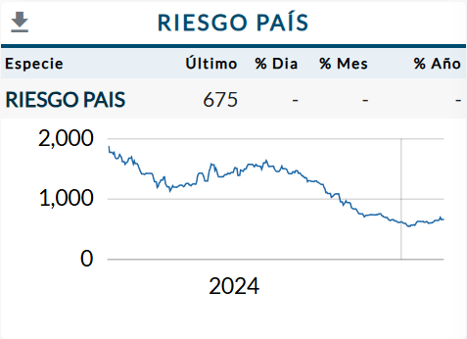
Último | % Dia | % Mes | % Año | Fecha
675 | - | - | - | 15/2/2025

